2.레이아웃
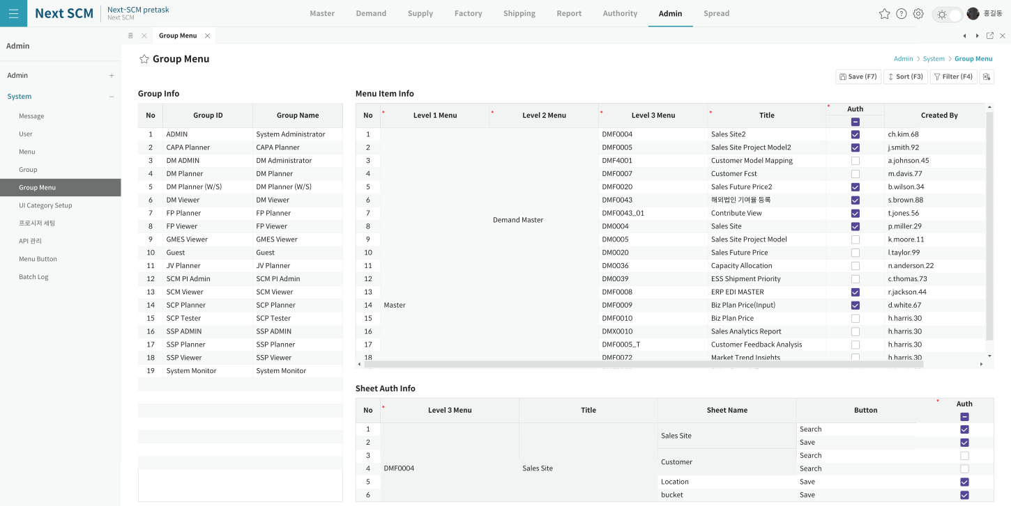
영역 구성
영역 | 내용 | 컴포넌트 | AS-IS 대응
좌 | Group — GroupID/GrpName/UseYN(잠금) | GroupGrid | spdMain (L148~151)
우상 | Menu 권한 — Level1·2 Title(Merge)/MenuID/Title/ACL C·R·U·D(R·U만 편집)/UseYN + ADMIN 한정 Help 4컬럼 | MenuGrid | spdSub (L162~205)
우하 | Button 권한 (TO-BE 신규 — AS-IS 부재) | ButtonGrid | MNU_BTN_MPG_M 연동

TO-BE Figma (Group Menu)
https://www.figma.com/design/c9VYF8oleb9TczKeFWi4ka/Next-SCM-Working-File_260309?node-id=6139-139160

